关系图
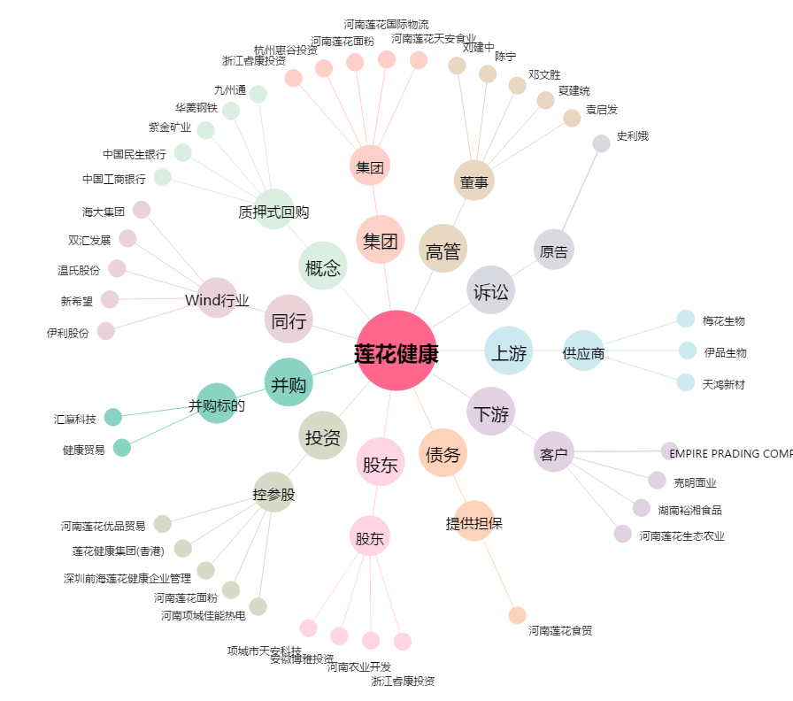
莲花健康[600186.SH] - 关系概览图

